利用方法
事業復活支援金試算シートの利用方法

利用上の注意： 支援金額を保証するものではりません。あくまでも参考としてご利用ください。

１ 試算に利用するシート
個人（青色申告・白色申告別）、法人（年間売上高別）で利用するシートが異なります。該当するシートを利用してください。

個人事業者の方
確定申告の方法（青色申告又は白色申告）によりシートが異なります
法人事業者の方
年間売上額によりシートが異なります

２ 試算シートの利用方法

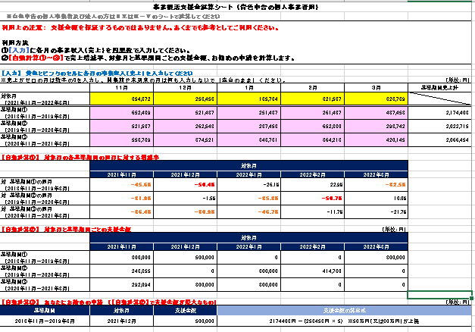

入力箇所
対象月及び基準期間の各月の売上を入力します

自動計算
各対象月の各基準期間の同月に対する増減率を計算
赤 ：50％以上減少
オレンジ：30％以上50％未満減少
黒 ：29％以下の減少又は増加（支援金の対象外）

自動計算
各対象月の各基準期間に対する支援金額を計算

自動計算
支援金額が最大となる基準期間、対象月、支援金額等を表示

